テスト仕様書
 |  |  | 作成 | レビュー |  |  |  | テスト項目数 ** | 発見欠陥数 **
テスト結果報告書 （テスト完了後に 記入） |  | 氏名 | Kaung Htet Hein | Eingyin |  |  |  | #REF! | #REF!
 |  | 日付 | 2022-11-09 | 2022-11-09

No | テスト項目 |  |  | 予想結果 | 試験実施者 | テスト結果(OK/NG) * | 備考

更新処理
更新処理入力チェック
1 | 初期表示 |  |  |  | ACA | OK
2 | 入力チェック 以下の項目が空白の場合、エラーメッセージが表示されるか。 項目：プロダクトコード |  |  | 以下のエラーメッセージが表示されること。 更新するプロダクトを一つ選択してください。 | ACA | OK
3 | ProductCodeは選択できること。 |  |  | ProductCodeを選択したら、情報が出力できること。 ProductNameとOrderDateの値を変更できること。 | ACA | OK
【更新】ボタンを押す時
4 | 【更新】ボタンを押す時、登録が問題あり場合 |  |  | Exception Error メッセージが表示して、処理を終了する。 | ACA | OK
5 | ProductNameの値を変更できる後で。 |  |  | 更新処理が完了する。 | ACA | OK
6 | OrderDateの値を変更できる後で。 |  |  | 更新処理が完了する。 | ACA | OK
7 | ProductNameとOrderDateの値を変更できる後で。 |  |  | 更新処理が完了する。 | ACA | OK

エビデンス
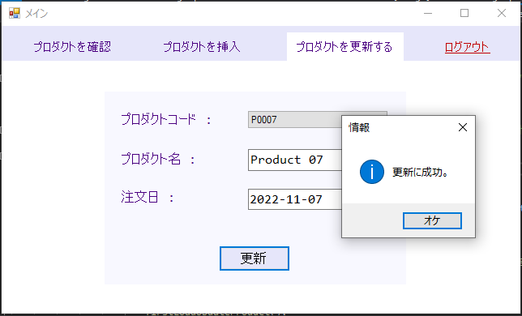
1)
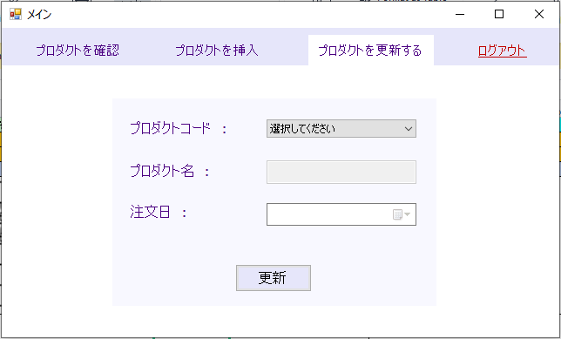

2)
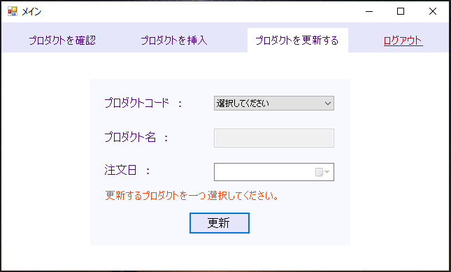

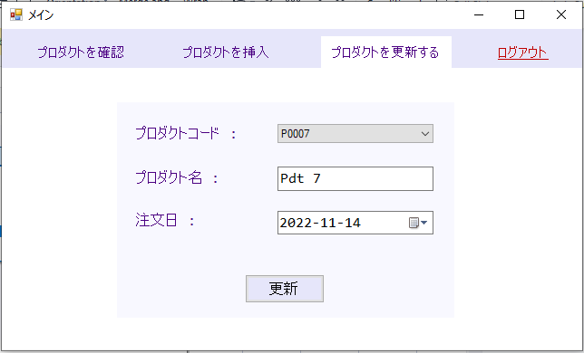
3) | ProductCodeを選択したら、情報が出力できること。
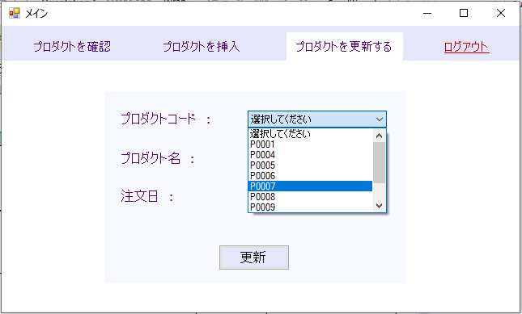

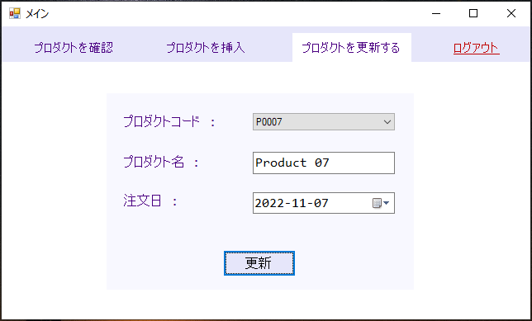
 | ProductNameとOrderDateの値を変更できること。

4)
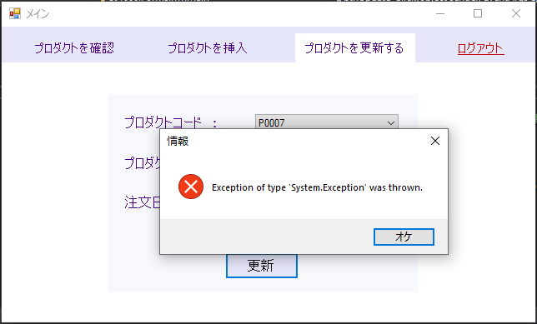

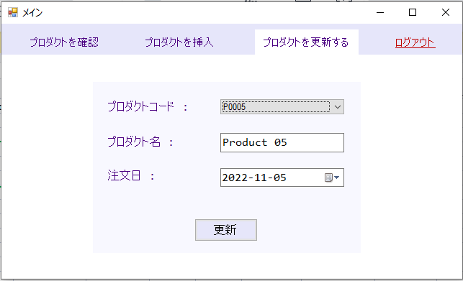
5)
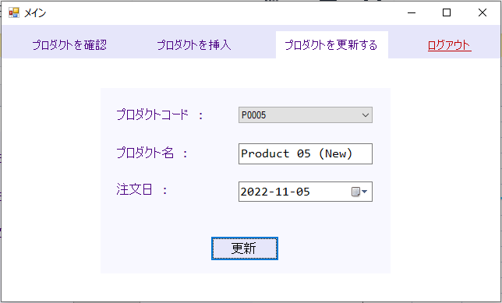

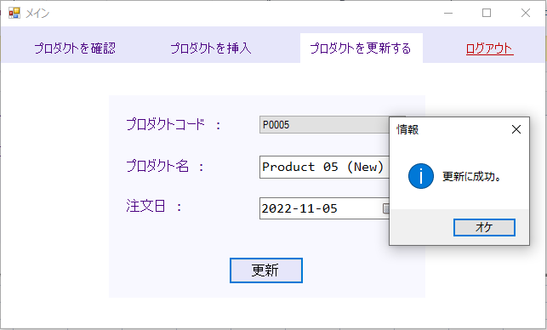

6)
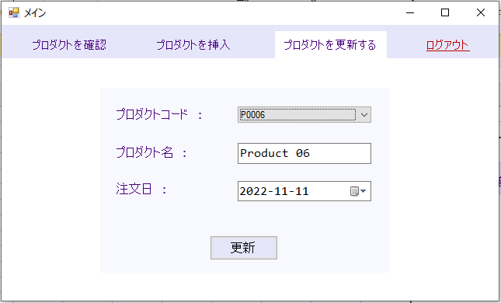
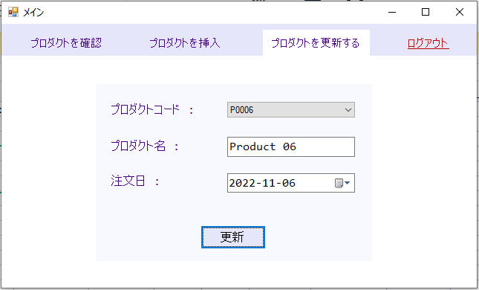

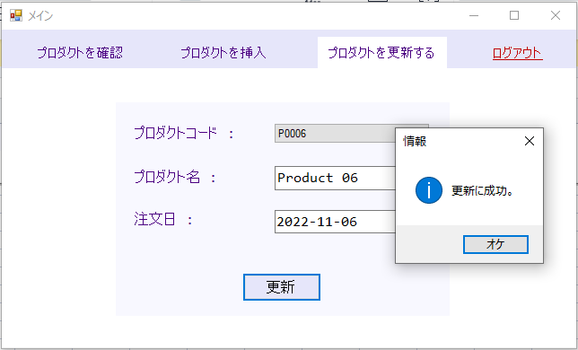

7)

